상품제안서
샌디스크 CZ33 USB메모리 | 상품코드: F14351

 |  |  |  |  |  |  | 02-412-0044 | www.easy1.co.kr
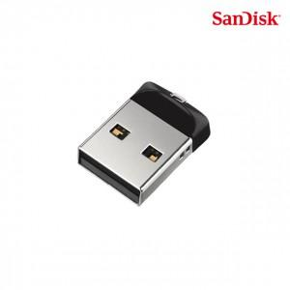

【상세/제작정보】

【인쇄/포장옵션】 | 레이저 / 포장지포장

【공급단가】 | 수량 | 100~ | 300~ | 500~ | 1,000~ | 2,000~
*VAT별도 | 16G | 6,410원 | 6,170원 | 5,930원 | 5,700원 | 5,550원
 | 32G | 6,480원 | 6,240원 | 6,000원 | 5,760원 | 5,610원
 | 64G | 9,990원 | 9,620원 | 9,250원 | 8,880원 | 8,650원

【상품 URL】 | https://easy1.co.kr:443/src/goods_detail.php?gdno=14351

